第3次
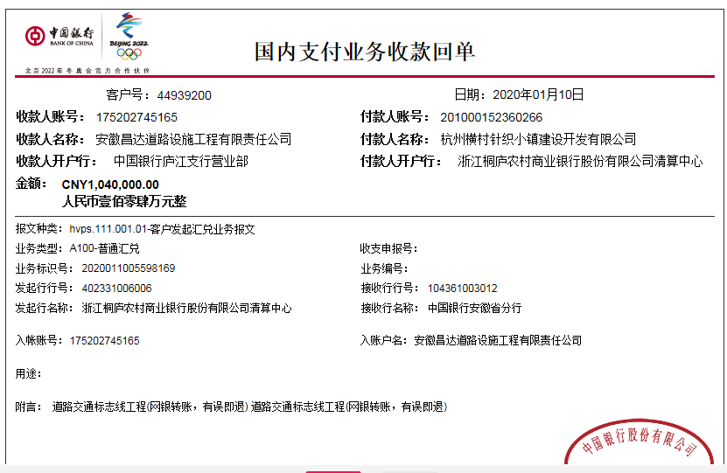
工程款支付证书
工程名称 |  | 桐庐县横村镇道路交通工程（交通标志标线） |  |  |  |  | 建设单位 |  | 杭州横村针织小镇建设开发有限公司 |  |  |  | ERP编号 |  | 9294 | 档案编号 |  | 2018015
合同金额 |  | 3,569,284.00 |  |  | 中标时间 | 2018-03-09 | 已提供工程资料 |  | 中标书、施工合同及内部承包协议原件 |  |  |  | 保存地址 |  | 合肥 | 责任单位 |  | 第六大区浙江省
决算金额 |  |  |  |  | 决算时间 |  | 项目部印章 |  |  |  |  |  | 施工人 |  | 周恒泉 | 区域责任人 | 何昌宝 | 省办负责人 | 杨学良
序号 | 经营填写 |  |  |  |  | 工程填写 | 经营填写 |  |  | 财务填写 | 经营、工程、质安填写 |  | 区域负责人 |  | 申请部门填写财务核对 |  |  | 本次支付 金额 | 剩余款项
 | 到款情况 |  |  |  |  |  | 暂列金 |  |  | 代缴税金 | 其他扣款 |  | 预留款 |  | 成本票
 | 日期 | 工程款金额 | 周转金金额 | 到款银行 | 到款账户 | 完成进度 | 比例 | 金额 | 备注 | 金额 | 金额 | 备注 | 金额 | 备注 | 供货单位 | 合同额 | 成本票额
1 | 2019-01-29 | 1000000.00 |  | 中行庐江支行 | 175202745165 |  | 2.0% | 71,386.00 | 合同价全部 | 25112 | 500.00 | 2018.10.24外经证 |  |  | 桐庐县城南街道畅达广告设计服务部 |  | 26,500.00 | 26,500.00
 | 2019-06-05 | 364000.00 |  | 中行庐江支行 | 175202745165 |  |  |  |  |  |  |  |  |  | 中国大地财产保险股份有限公司杭州中心支公司 |  | 16,513.91 | 16,513.91
 | 2018-05-11 |  | 26500 | 徽行太湖路支行 | 1020501021000416507 |  |  |  |  |  |  |  |  |  | 浙江银龙电力设备制造有限公司 | 638,925.00 | 638,925.00 | 638,925.00
 | 2018-05-11 |  | 16513.91 | 徽行太湖路支行 | 1020501021000416507 |  |  |  |  |  |  |  |  |  | 天台非戴克交通设施厂 |  | 2320.00 | 2320.00
 | 2018-10-11 |  | 200000 | 徽行太湖路支行 | 1020501021000416507 |  |  |  |  |  |  |  |  |  | 常州市百发交通设施有限公司 | 48,540.00 | 48540.00 | 48540.00
 | 2018-11-11 |  | 100000.00 | 徽行太湖路支行 | 1020501021000416507 |  |  |  |  |  |  |  |  |  | 桐庐万汇交通设施有限公司 | 560,000.00 | 100,000.00 | 100,000.00
 | 2018-12-11 |  | 250000.00 | 徽行太湖路支行 | 1020501021000416507 |  |  |  |  |  |  |  |  |  | 杭州科名商贸有限公司 | 150,000.00 | 150,000.00 | 150,000.00
 | 2018-12-11 |  | 2320.00 | 徽行太湖路支行 | 1020501021000416507 |  |  |  |  |  |  |  |  |  | 桐庐桐君街道中雅建材经营部 | 200,000.00 | 200,000.00 | 200,000.00
 | 2019-01-11 |  | 48540.00 | 徽行太湖路支行 | 1020501021000416507 |  |  |  |  |  |  |  |  |  | 桐庐县麻蓬金属材料有限公司 | 26,580.00 | 26,580.00 | 26,580.00
 | 2019-01-11 |  | 88925.00 | 徽行太湖路支行 | 1020501021000416507 |  |  |  |  |  |  |  |  |  | 浙江新通力建设劳务有限公司 | 400,000.00 | 400,000.00 | 400,000.00
 |  |  | -390422.0 | 周恒泉交行宁波鄞州支行 | 6222 6251 8000 0397 785 |  |  |  |  |  |  |  |  |  | 周恒泉（代转材料款） |  | 1,200.00
2 | 2019-08-06 |  | 73062.0 | 徽行太湖路支行 | 1020501021000416507 |  |  |  |  |  |  |  |  |  | 柳州市双翎橡胶制品有限公司 | 81,180.00 |  | 73,062.00
3 | 2019-08-15 |  | 8118.00 | 徽行太湖路支行 | 1020501021000416507 |  |  |  |  |  |  |  |  |  | 柳州市双翎橡胶制品有限公司 | 81,180.00 |  | 8118.00
4 | 2019-08-26 | 300000.00 |  | 中行庐江支行 | 175202745165
 | 2019-08-27 |  | -290706.00 | 周恒泉交行宁波鄞州支行 | 6222 6251 8000 0397 785 | 该项目已完工，正在办理交工验收，无驻场费
5 | 2020-01-10 | 1040000.00 |  | 中行庐江支行 | 175202745165 |  |  |  |  | 19696 | 500 | 2019-1-9外经证办理 |  |  | 桐庐县城南街道中创图文工作室-标志牌 开户行：浙江桐庐农村商业银行城南支行 账号：201 000 194 233 296 | 237,045.00 | 237,045.00 | 237045
 |  |  | -131653 | 周恒泉交行宁波鄞州支行 | 6222 6251 8000 0397 785 |  |  |  |  |  | 400 | 转账费 |  |  | 桐庐万汇交通设施有限公司-标线 开户行：桐庐农村商业银行城南支行 账号：201 000 197 778 761 | 560,000.00 | 400,000.00 | 300000
 |  |  |  |  |  |  |  |  |  |  |  |  |  |  | 杭州多木建筑劳务分包有限公司-劳务 开户行：杭州联合银行古荡支行 账号：201 000 114 176 430 | 574,900.00 | 360,000.00 | 360000

合计 |  | 2704000 | 1197.91 | - | - | - | - | 71386 | - | 44808 | 1400 | - | 0 | - | - | 3558350.00 | 2607623.91 | 2587603.91 | 0.00
本次结算、支付明细 |  | 应支付金额 |  |  | 1028698.00 |  | 本次支付金额 |  |  |  |  | 小写 | 1,028,698.00
 |  | 已支付金额 |  |  | 0.00 |  |  |  |  |  |  | 大写 | 壹佰零贰万捌仟陆佰玖拾捌元整

第4次
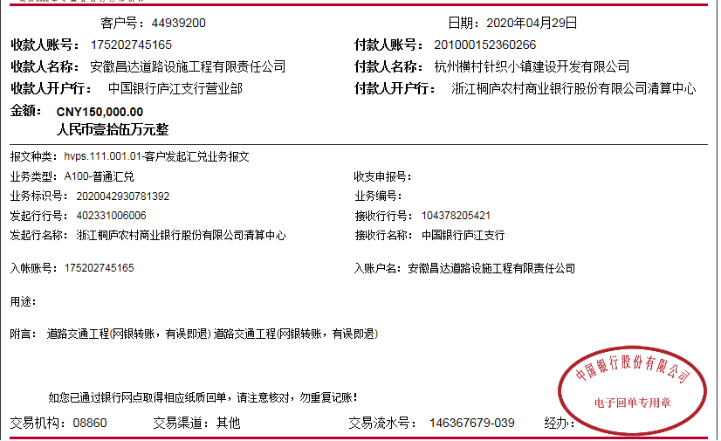
工程款支付证书
工程名称 |  | 桐庐县横村镇道路交通工程（交通标志标线） |  |  |  |  | 建设单位 |  | 杭州横村针织小镇建设开发有限公司 |  |  |  | ERP编号 |  | 9294 | 档案编号 |  | 2018015
合同金额 |  | 3,569,284.00 |  |  | 中标时间 | 2018-03-09 | 已提供工程资料 |  | 中标书、施工合同及内部承包协议原件 |  |  |  | 保存地址 |  | 合肥 | 责任单位 |  | 第六大区浙江省
决算金额 |  |  |  |  | 决算时间 |  | 项目部印章 |  |  |  |  |  | 施工人 |  | 周恒泉 | 区域责任人 | 何昌宝 | 省办负责人 | 杨学良
序号 | 经营填写 |  |  |  |  | 工程填写 | 经营填写 |  |  | 财务填写 | 经营、工程、质安填写 |  | 区域负责人 |  | 申请部门填写财务核对 |  |  | 本次支付 金额 | 剩余款项
 | 到款情况 |  |  |  |  |  | 暂列金 |  |  | 代缴税金 | 其他扣款 |  | 预留款 |  | 成本票
 | 日期 | 工程款金额 | 周转金金额 | 到款银行 | 到款账户 | 完成进度 | 比例 | 金额 | 备注 | 金额 | 金额 | 备注 | 金额 | 备注 | 供货单位 | 合同额 | 成本票额
1 | 2019-01-29 | 1000000.00 |  | 中行庐江支行 | 175202745165 |  | 2.0% | 71,386.00 | 合同价全部 | 25112 | 500.00 | 2018.10.24外经证 |  |  | 桐庐县城南街道畅达广告设计服务部 |  | 26,500.00 | 26,500.00
 | 2019-06-05 | 364000.00 |  | 中行庐江支行 | 175202745165 |  |  |  |  |  |  |  |  |  | 中国大地财产保险股份有限公司杭州中心支公司 |  | 16,513.91 | 16,513.91
 | 2018-05-11 |  | 26500 | 徽行太湖路支行 | 1020501021000416507 |  |  |  |  |  |  |  |  |  | 浙江银龙电力设备制造有限公司 | 638,925.00 | 638,925.00 | 638,925.00
 | 2018-05-11 |  | 16513.91 | 徽行太湖路支行 | 1020501021000416507 |  |  |  |  |  |  |  |  |  | 天台非戴克交通设施厂 |  | 2320.00 | 2320.00
 | 2018-10-11 |  | 200000 | 徽行太湖路支行 | 1020501021000416507 |  |  |  |  |  |  |  |  |  | 常州市百发交通设施有限公司 | 48,540.00 | 48540.00 | 48540.00
 | 2018-11-11 |  | 100000.00 | 徽行太湖路支行 | 1020501021000416507 |  |  |  |  |  |  |  |  |  | 桐庐万汇交通设施有限公司 | 560,000.00 | 100,000.00 | 100,000.00
 | 2018-12-11 |  | 250000.00 | 徽行太湖路支行 | 1020501021000416507 |  |  |  |  |  |  |  |  |  | 杭州科名商贸有限公司 | 150,000.00 | 150,000.00 | 150,000.00
 | 2018-12-11 |  | 2320.00 | 徽行太湖路支行 | 1020501021000416507 |  |  |  |  |  |  |  |  |  | 桐庐桐君街道中雅建材经营部 | 200,000.00 | 200,000.00 | 200,000.00
 | 2019-01-11 |  | 48540.00 | 徽行太湖路支行 | 1020501021000416507 |  |  |  |  |  |  |  |  |  | 桐庐县麻蓬金属材料有限公司 | 26,580.00 | 26,580.00 | 26,580.00
 | 2019-01-11 |  | 88925.00 | 徽行太湖路支行 | 1020501021000416507 |  |  |  |  |  |  |  |  |  | 浙江新通力建设劳务有限公司 | 400,000.00 | 400,000.00 | 400,000.00
 |  |  | -390422.0 | 周恒泉交行宁波鄞州支行 | 6222 6251 8000 0397 785 |  |  |  |  |  |  |  |  |  | 周恒泉（代转材料款） |  | 1,200.00
2 | 2019-08-06 |  | 73062.0 | 徽行太湖路支行 | 1020501021000416507 |  |  |  |  |  |  |  |  |  | 柳州市双翎橡胶制品有限公司 | 81,180.00 |  | 73,062.00
3 | 2019-08-15 |  | 8118.00 | 徽行太湖路支行 | 1020501021000416507 |  |  |  |  |  |  |  |  |  | 柳州市双翎橡胶制品有限公司 | 81,180.00 |  | 8118.00
4 | 2019-08-26 | 300000.00 |  | 中行庐江支行 | 175202745165
 | 2019-08-27 |  | -290706.00 | 周恒泉交行宁波鄞州支行 | 6222 6251 8000 0397 785 | 该项目已完工，正在办理交工验收，无驻场费
5 | 2020-01-10 | 1040000.00 |  | 中行庐江支行 | 175202745165 |  |  |  |  | 19696 | 500 | 2019-1-9外经证办理 |  |  | 桐庐县城南街道中创图文工作室-标志牌 开户行：浙江桐庐农村商业银行城南支行 账号：201 000 194 233 296 | 237,045.00 | 237,045.00 | 237045
 |  |  | -131653 | 周恒泉交行宁波鄞州支行 | 6222 6251 8000 0397 785 |  |  |  |  |  | 400 | 转账费 |  |  | 桐庐万汇交通设施有限公司-标线 开户行：桐庐农村商业银行城南支行 账号：201 000 197 778 761 | 560,000.00 | 400,000.00 | 300000
 |  |  |  |  |  |  |  |  |  |  |  |  |  |  | 杭州多木建筑劳务分包有限公司-劳务 开户行：杭州联合银行古荡支行 账号：201 000 114 176 430 | 574,900.00 | 360,000.00 | 360000
6 | 2020-04-29 | 150000.00 |  | 中行庐江支行 | 175202745165 |  |  | 0 | 已收齐 | 0 | 600 | 2020-1-2外经证办理500，转账费100 |  |  | 杭州多木建筑劳务分包有限公司-劳务 开户行：杭州联合银行古荡支行 账号：201 000 114 176 430 | 574,900.00 | 574,900.00 | 149400
合计 |  | 2854000 | 1197.91 | - | - | - | - | 71386 | - | 44808 | 2000 | - | 0 | - | - | 4133250.00 | 3182523.91 | 2737003.91 | 0.00
本次结算、支付明细 |  | 应支付金额 |  |  | 149400.00 |  | 本次支付金额 |  |  |  |  | 小写 | 149,400.00
 |  | 已支付金额 |  |  | 0.00 |  |  |  |  |  |  | 大写 | 壹拾肆万玖仟肆佰元整

第5次
工程款支付证书
工程名称 |  | 桐庐县横村镇道路交通工程（交通标志标线） |  |  |  |  | 建设单位 |  | 杭州横村针织小镇建设开发有限公司 |  |  |  | ERP编号 |  | 9294 | 档案编号 |  | 2018015
合同金额 |  | 3,569,284.00 |  |  | 中标时间 | 2018-03-09 | 已提供工程资料 |  | 中标书、施工合同及内部承包协议原件、交工、审计、不领章承诺书、终结结算承诺书 |  |  |  | 保存地址 |  | 合肥 | 责任单位 |  | 第六大区浙江省
决算金额 |  | 3,029,813.00 |  |  | 决算时间 | 2020-03-09 | 项目部印章 |  |  |  |  |  | 施工人 |  | 周恒泉 | 区域责任人 | 何昌宝 | 省办负责人 | 杨学良
序号 | 经营填写 |  |  |  |  | 工程填写 | 经营填写 |  |  | 财务填写 | 经营、工程、质安填写 |  | 区域负责人 |  | 申请部门填写财务核对 |  |  | 本次支付 金额 | 剩余款项
 | 到款情况 |  |  |  |  |  | 暂列金 |  |  | 代缴税金 | 其他扣款 |  | 预留款 |  | 成本票
 | 日期 | 工程款金额 | 周转金金额 | 到款银行 | 到款账户 | 完成进度 | 比例 | 金额 | 备注 | 金额 | 金额 | 备注 | 金额 | 备注 | 供货单位 | 合同额 | 成本票额
1 | 2019-01-29 | 1000000.00 |  | 中行庐江支行 | 175202745165 |  | 2.0% | 71,386.00 | 合同价全部 | 25112 | 500.00 | 2018.10.24外经证 |  |  | 桐庐县城南街道畅达广告设计服务部 |  | 26,500.00 | 26,500.00
 | 2019-06-05 | 364000.00 |  | 中行庐江支行 | 175202745165 |  |  |  |  |  |  |  |  |  | 中国大地财产保险股份有限公司杭州中心支公司 |  | 16,513.91 | 16,513.91
 | 2018-05-11 |  | 26500 | 徽行太湖路支行 | 1020501021000416507 |  |  |  |  |  |  |  |  |  | 浙江银龙电力设备制造有限公司 | 638,925.00 | 638,925.00 | 638,925.00
 | 2018-05-11 |  | 16513.91 | 徽行太湖路支行 | 1020501021000416507 |  |  |  |  |  |  |  |  |  | 天台非戴克交通设施厂 |  | 2320.00 | 2320.00
 | 2018-10-11 |  | 200000 | 徽行太湖路支行 | 1020501021000416507 |  |  |  |  |  |  |  |  |  | 常州市百发交通设施有限公司 | 48,540.00 | 48540.00 | 48540.00
 | 2018-11-11 |  | 100000.00 | 徽行太湖路支行 | 1020501021000416507 |  |  |  |  |  |  |  |  |  | 桐庐万汇交通设施有限公司 | 560,000.00 | 100,000.00 | 100,000.00
 | 2018-12-11 |  | 250000.00 | 徽行太湖路支行 | 1020501021000416507 |  |  |  |  |  |  |  |  |  | 杭州科名商贸有限公司 | 150,000.00 | 150,000.00 | 150,000.00
 | 2018-12-11 |  | 2320.00 | 徽行太湖路支行 | 1020501021000416507 |  |  |  |  |  |  |  |  |  | 桐庐桐君街道中雅建材经营部 | 200,000.00 | 200,000.00 | 200,000.00
 | 2019-01-11 |  | 48540.00 | 徽行太湖路支行 | 1020501021000416507 |  |  |  |  |  |  |  |  |  | 桐庐县麻蓬金属材料有限公司 | 26,580.00 | 26,580.00 | 26,580.00
 | 2019-01-11 |  | 88925.00 | 徽行太湖路支行 | 1020501021000416507 |  |  |  |  |  |  |  |  |  | 浙江新通力建设劳务有限公司 | 400,000.00 | 400,000.00 | 400,000.00
 |  |  | -390422.0 | 周恒泉交行宁波鄞州支行 | 6222 6251 8000 0397 785 |  |  |  |  |  |  |  |  |  | 周恒泉（代转材料款） |  | 1,200.00
2 | 2019-08-06 |  | 73062.0 | 徽行太湖路支行 | 1020501021000416507 |  |  |  |  |  |  |  |  |  | 柳州市双翎橡胶制品有限公司 | 81,180.00 |  | 73,062.00
3 | 2019-08-15 |  | 8118.00 | 徽行太湖路支行 | 1020501021000416507 |  |  |  |  |  |  |  |  |  | 柳州市双翎橡胶制品有限公司 | 81,180.00 |  | 8118.00
4 | 2019-08-26 | 300000.00 |  | 中行庐江支行 | 175202745165
 | 2019-08-27 |  | -290706.00 | 周恒泉交行宁波鄞州支行 | 6222 6251 8000 0397 785 | 该项目已完工，正在办理交工验收，无驻场费
5 | 2020-01-10 | 1040000.00 |  | 中行庐江支行 | 175202745165 |  |  |  |  | 19696 | 500 | 2019-1-9外经证办理 |  |  | 桐庐县城南街道中创图文工作室-标志牌 开户行：浙江桐庐农村商业银行城南支行 账号：201 000 194 233 296 | 237,045.00 | 237,045.00 | 237045
 |  |  | -131653 | 周恒泉交行宁波鄞州支行 | 6222 6251 8000 0397 785 |  |  |  |  |  | 400 | 转账费 |  |  | 桐庐万汇交通设施有限公司-标线 开户行：桐庐农村商业银行城南支行 账号：201 000 197 778 761 | 560,000.00 | 400,000.00 | 300000
 |  |  |  |  |  |  |  |  |  |  |  |  |  |  | 杭州多木建筑劳务分包有限公司-劳务 开户行：杭州联合银行古荡支行 账号：201 000 114 176 430 | 574,900.00 | 360,000.00 | 360000
6 | 2020-04-29 | 150000.00 |  | 中行庐江支行 | 175202745165 |  |  | 0 | 已收齐 | 0 | 600 | 2020-1-2外经证办理500，转账费100 |  |  | 杭州多木建筑劳务分包有限公司-劳务 开户行：杭州联合银行古荡支行 账号：201 000 114 176 430 | 574,900.00 | 574,900.00 | 149400
7 | 2020-10-14 | 100067.00 |  | 工行 | 1302 0107 1920 0144 316 |  |  | 0 | 已收齐 | 0 | 100 | 转账费 |  |  | 杭州多木建筑劳务分包有限公司-劳务 开户行：杭州联合银行古荡支行 账号：201 000 114 176 430 | 574,900.00 | 574,900.00 | 65500
 |  |  |  |  |  |  |  |  |  |  |  |  |  |  | 桐庐县江南镇书瑶建材商行-水泥 开户行：桐庐农商行城南支行 账号：2010 0017 3111 267 |  |  | 34467

合计 |  | 2954067 | 1197.91 | - | - | - | - | 71386 | - | 44808 | 2100 | - | 0 | - | - |  |  | 2836970.91 | 0.00
本次结算、支付明细 |  | 应支付金额 |  |  | 99967.00 |  | 本次支付金额 |  |  |  |  | 小写 | 99,967.00
 |  | 已支付金额 |  |  | 0.00 |  |  |  |  |  |  | 大写 | RMB99967
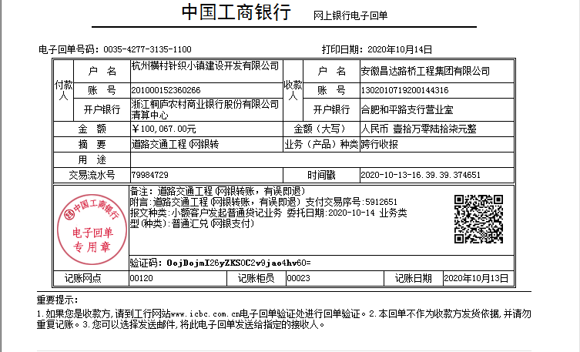
 |  |  |  |  |  | 0.97

第六次
工程款支付证书
工程名称 |  | 桐庐县横村镇道路交通工程（交通标志标线） |  |  |  |  | 建设单位 |  | 杭州横村针织小镇建设开发有限公司 |  |  |  | ERP编号 |  | 9294 | 档案编号 |  | 2018015
合同金额 |  | 3,569,284.00 |  |  | 中标时间 | 2018-03-09 | 已提供工程资料 |  | 中标书、施工合同及内部承包协议原件、交工、审计、不领章承诺书、终结结算承诺书 |  |  |  | 保存地址 |  | 合肥 | 责任单位 |  | 第六大区浙江省
决算金额 |  | 3,029,813.00 |  |  | 决算时间 | 2020-03-09 | 项目部印章 |  |  |  |  |  | 施工人 |  | 周恒泉 | 区域责任人 | 何昌宝 | 省办负责人 | 杨学良
序号 | 经营填写 |  |  |  |  | 工程填写 | 经营填写 |  |  | 财务填写 | 经营、工程、质安填写 |  | 区域负责人 |  | 申请部门填写财务核对 |  |  | 本次支付 金额 | 剩余款项
 | 到款情况 |  |  |  |  |  | 暂列金 |  |  | 代缴税金 | 其他扣款 |  | 预留款 |  | 成本票
 | 日期 | 工程款金额 | 周转金金额 | 到款银行 | 到款账户 | 完成进度 | 比例 | 金额 | 备注 | 金额 | 金额 | 备注 | 金额 | 备注 | 供货单位 | 合同额 | 成本票额
1 | 2019-01-29 | 1000000.00 |  | 中行庐江支行 | 175202745165 |  | 2.0% | 71,386.00 | 合同价全部 | 25112 | 500.00 | 2018.10.24外经证 |  |  | 桐庐县城南街道畅达广告设计服务部 |  | 26,500.00 | 26,500.00
 | 2019-06-05 | 364000.00 |  | 中行庐江支行 | 175202745165 |  |  |  |  |  |  |  |  |  | 中国大地财产保险股份有限公司杭州中心支公司 |  | 16,513.91 | 16,513.91
 | 2018-05-11 |  | 26500 | 徽行太湖路支行 | 1020501021000416507 |  |  |  |  |  |  |  |  |  | 浙江银龙电力设备制造有限公司 | 638,925.00 | 638,925.00 | 638,925.00
 | 2018-05-11 |  | 16513.91 | 徽行太湖路支行 | 1020501021000416507 |  |  |  |  |  |  |  |  |  | 天台非戴克交通设施厂 |  | 2320.00 | 2320.00
 | 2018-10-11 |  | 200000 | 徽行太湖路支行 | 1020501021000416507 |  |  |  |  |  |  |  |  |  | 常州市百发交通设施有限公司 | 48,540.00 | 48540.00 | 48540.00
 | 2018-11-11 |  | 100000.00 | 徽行太湖路支行 | 1020501021000416507 |  |  |  |  |  |  |  |  |  | 桐庐万汇交通设施有限公司 | 560,000.00 | 100,000.00 | 100,000.00
 | 2018-12-11 |  | 250000.00 | 徽行太湖路支行 | 1020501021000416507 |  |  |  |  |  |  |  |  |  | 杭州科名商贸有限公司 | 150,000.00 | 150,000.00 | 150,000.00
 | 2018-12-11 |  | 2320.00 | 徽行太湖路支行 | 1020501021000416507 |  |  |  |  |  |  |  |  |  | 桐庐桐君街道中雅建材经营部 | 200,000.00 | 200,000.00 | 200,000.00
 | 2019-01-11 |  | 48540.00 | 徽行太湖路支行 | 1020501021000416507 |  |  |  |  |  |  |  |  |  | 桐庐县麻蓬金属材料有限公司 | 26,580.00 | 26,580.00 | 26,580.00
 | 2019-01-11 |  | 88925.00 | 徽行太湖路支行 | 1020501021000416507 |  |  |  |  |  |  |  |  |  | 浙江新通力建设劳务有限公司 | 400,000.00 | 400,000.00 | 400,000.00
 |  |  | -390422.0 | 周恒泉交行宁波鄞州支行 | 6222 6251 8000 0397 785 |  |  |  |  |  |  |  |  |  | 周恒泉（代转材料款） |  | 1,200.00
2 | 2019-08-06 |  | 73062.0 | 徽行太湖路支行 | 1020501021000416507 |  |  |  |  |  |  |  |  |  | 柳州市双翎橡胶制品有限公司 | 81,180.00 |  | 73,062.00
3 | 2019-08-15 |  | 8118.00 | 徽行太湖路支行 | 1020501021000416507 |  |  |  |  |  |  |  |  |  | 柳州市双翎橡胶制品有限公司 | 81,180.00 |  | 8118.00
4 | 2019-08-26 | 300000.00 |  | 中行庐江支行 | 175202745165
 | 2019-08-27 |  | -290706.00 | 周恒泉交行宁波鄞州支行 | 6222 6251 8000 0397 785 | 该项目已完工，正在办理交工验收，无驻场费
5 | 2020-01-10 | 1040000.00 |  | 中行庐江支行 | 175202745165 |  |  |  |  | 19696 | 500 | 2019-1-9外经证办理 |  |  | 桐庐县城南街道中创图文工作室-标志牌 开户行：浙江桐庐农村商业银行城南支行 账号：201 000 194 233 296 | 237,045.00 | 237,045.00 | 237045
 |  |  | -131653 | 周恒泉交行宁波鄞州支行 | 6222 6251 8000 0397 785 |  |  |  |  |  | 400 | 转账费 |  |  | 桐庐万汇交通设施有限公司-标线 开户行：桐庐农村商业银行城南支行 账号：201 000 197 778 761 | 560,000.00 | 400,000.00 | 300000
 |  |  |  |  |  |  |  |  |  |  |  |  |  |  | 杭州多木建筑劳务分包有限公司-劳务 开户行：杭州联合银行古荡支行 账号：201 000 114 176 430 | 574,900.00 | 360,000.00 | 360000
6 | 2020-04-29 | 150000.00 |  | 中行庐江支行 | 175202745165 |  |  | 0 | 已收齐 | 0 | 600 | 2020-1-2外经证办理500，转账费100 |  |  | 杭州多木建筑劳务分包有限公司-劳务 开户行：杭州联合银行古荡支行 账号：201 000 114 176 430 | 574,900.00 | 574,900.00 | 149400
7 | 2020-10-14 | 100067.00 |  | 工行 | 1302 0107 1920 0144 316 |  |  | 0 | 已收齐 | 0 | 100 | 转账费 |  |  | 杭州多木建筑劳务分包有限公司-劳务 开户行：杭州联合银行古荡支行 账号：201 000 114 176 430 | 574,900.00 | 574,900.00 | 65500
 |  |  |  |  |  |  |  |  |  |  |  |  |  |  | 桐庐县江南镇书瑶建材商行-水泥 开户行：桐庐农商行城南支行 账号：2010 0017 3111 267 |  |  | 34467
8 | 2022-01-24 | 75746.00 |  | 中行蜀山支行 | 1752 5719 0682 |  |  | 0 | 已收齐 | 5653.3 | 100 | 转账费 |  |  | 桐庐县江南镇书瑶建材商行-水泥 开户行：桐庐农商行城南支行 账号：2010 0017 3111 267 |  |  | 15133
 |  |  |  |  |  |  |  |  |  |  |  |  |  |  | 周恒泉-代付税金退回 开户行：交通银行宁波鄞州支行 账号：6222 6251 8000 0397 785 |  |  | 54859.7

合计 |  | 3029813 | 1197.91 | - | - | - | - | 71386 | - | 50461.3 | 2200 | - | 0 | - | - |  |  | 2906963.61 | 0.00
本次结算、支付明细 |  | 应支付金额 |  |  | 69992.70 |  | 本次支付金额 |  |  |  |  | 小写 | 69,992.70
 |  | 已支付金额 |  |  | 0.00 |  |  |  |  |  |  | 大写 | RMB69992.7
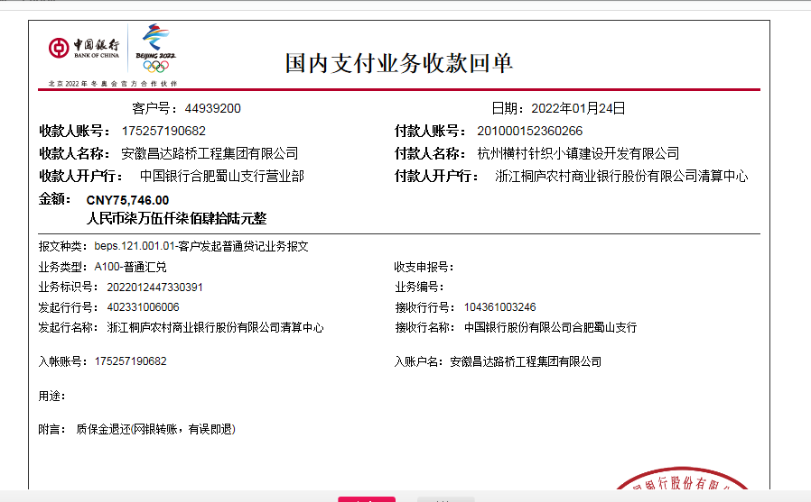
 |  |  |  |  |  | 1.00

